2.Pivot VC
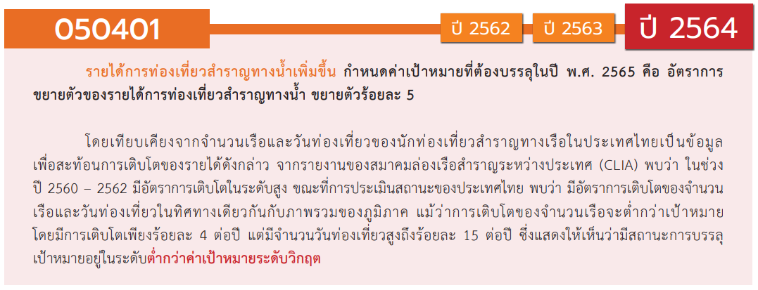
องค์ประกอบ / ปัจจัย | ปีงบประมาณ
 | 2562 | 2563 | 2564 | 2565 | 2566 | รวมจำนวนโครงการทั้งหมด
050401V01 | 1 | 1 |  | 1 |  | 3
050401F0101 |  |  |  | 1 |  | 1
050401F0102 | 1 | 1 |  |  |  | 2
050401F0103
050401V02 |  |  | 1 | 1 |  | 2
050401F0201 |  |  |  | 1 |  | 1
050401F0202 |  |  | 1 |  |  | 1
050401V03 |  | 2 | 1 | 2 |  | 5
050401F0301 |  | 1 |  |  |  | 1
050401F0302 |  | 1 |  | 2 |  | 3
050401F0303 |  |  | 1 |  |  | 1
050401F0304
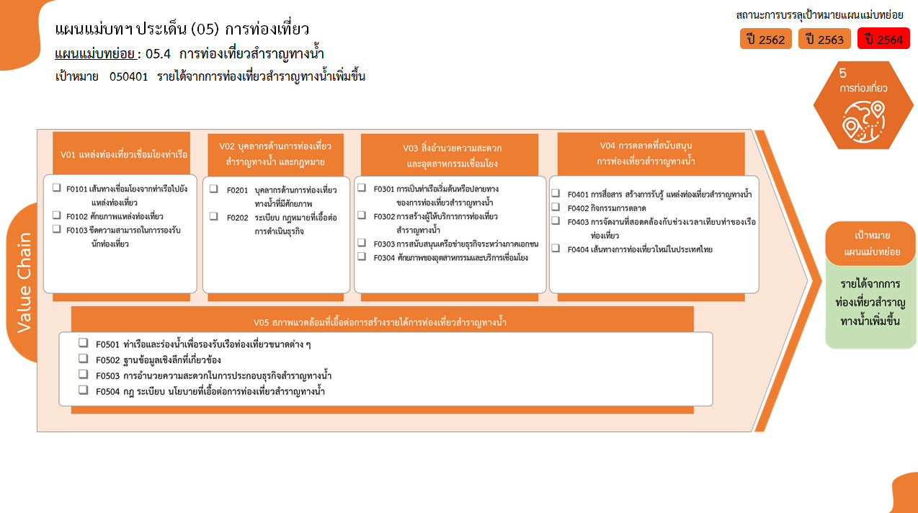
2 โครงการ
1 โครงการ
3 โครงการ
2/1* โครงการ
0 โครงการ
รวม 3 โครงการ
1 โครงการ
1 โครงการ
1 โครงการ
1 โครงการ
1 โครงการ
2 โครงการ
0 โครงการ
0 โครงการ
0 โครงการ
รวม 2 โครงการ
รวม 5 โครงการ
รวม 3 โครงการ
รวม 2/1* โครงการ
รวมทั้งสิ้น 15/1* โครงการ
050401V04 |  |  | 2 | 1 |  | 3
050401F0401 |  |  |  | 1 |  | 1
050401F0402 |  |  | 2 |  |  | 2
050401F0403
050401F0404
050401V05 |  |  | 1 |  | 1 | 2
050401F0501
050401F0502
050401F0503 |  |  | 1 |  | 1 | 2
050401F0504
ไม่สอดคล้องกับ V และ F ใด | 2 | 1 |  |  |  | 3
F00 | 2 | 1 |  |  |  | 3
0 โครงการ
0 โครงการ
รวมจำนวนโครงการทั้งหมด | 3 | 4 | 5 | 5 | 1 | 18
0 โครงการ
*F00 หมายถึงโครงการไม่สอดคล้องกับองค์ประกอบและปัจจัยใดของเป้าหมายแผนแม่บทย่อย

 |  |  |  |  |  |  | หมายเหตุ: n* หมายถึง โครงการเพื่อขับเคลื่อนการบรรลุเป้าหมายตามยุทธศาสตร์ชาติ ประจำปีงบประมาณ พ.ศ. 2566
โครงการที่ไม่สอดคล้องกับองค์ประกอบและปัจจัยใดของเป้าหมายแผนแม่บทย่อย
จำนวน 3 โครงการ

4.รวม
โครงการภายใต้เป้าหมายแผนแม่บทย่อย: 050401 รายได้จากการท่องเที่ยวสำราญทางน้ำเพิ่มขึ้น
กรุณา Log in เข้าระบบ eMENSCR ก่อนดำเนินการ Click ที่ link โครงการนั้น ๆ
หมายเหตุ : หากไม่ Login จะไม่สามารถดูรายละเอียดโครงการได้
โครงการที่ปรากฎเป็นโครงการที่ผ่านการอนุมัติจากผู้บริหาร (M7) ของหน่วยงานเท่านั้น (ข้อมูล ณ เดือนมีนาคม 2565)

ชื่อโครงการ / การดำเนินงาน | ปีงบประมาณ | วันที่เริ่มต้นโครงการ | วันที่สิ้นสุดโครงการ | หน่วยงานระดับกองหรือเทียบเท่า | หน่วยงานระดับกรมหรือเทียบเท่า | หน่วยงานระดับกระทรวงหรือเทียบเท่า | ประเภทโครงการ | องค์ประกอบ | ปัจจัย
ส่งเสริมการท่องเที่ยวชายทะเลนานาชาติภาคตะวันออก | 2562 | ตุลาคม 2561 | กันยายน 2562 |  | องค์การบริหารการพัฒนาการพื้นที่พิเศษเพื่อการท่องเที่ยวอย่างยังยืน | สำนักนายกรัฐมนตรี |  | 050401V01 | 050401F0102
พัฒนาและส่งเสริมการท่องเที่ยวเขิงธรรมชาติ และนิเวศน์ | 2562 | ตุลาคม 2561 | กันยายน 2562 |  | องค์การบริหารการพัฒนาการพื้นที่พิเศษเพื่อการท่องเที่ยวอย่างยังยืน | สำนักนายกรัฐมนตรี |  | 050401V00 | 050401F00
โครงการเพิ่มประสิทธิภาพในการช่วยเหลือนักท่องเที่ยวผู้ประสบภัยทางน้ำ | 2562 | กุมภาพันธ์ 2562 | กันยายน 2563 | สำนักงานการท่องเที่ยวและกีฬาจังหวัดระนอง | สำนักงานปลัดกระทรวงการท่องเที่ยวและกีฬา | กระทรวงการท่องเที่ยวและกีฬา |  | 050401V00 | 050401F00
เสริมสร้างภาพลักษณ์และส่งเสริมการท่องเที่ยววิถีชุมชนลุ่มแม่น้ำบางปะกง | 2563 | มีนาคม 2563 | กันยายน 2563 | สำนักงานการท่องเที่ยวและกีฬาจังหวัดฉะเชิงเทรา | สำนักงานปลัดกระทรวงการท่องเที่ยวและกีฬา | กระทรวงการท่องเที่ยวและกีฬา |  | 050401V00 | 050401F00
โครงการส่งเสริมการท่องเที่ยวกลุ่ม Luxury | 2563 | ตุลาคม 2562 | กันยายน 2563 | กองตลาดเอเชียตะวันออก | การท่องเที่ยวแห่งประเทศไทย (ททท.) | กระทรวงการท่องเที่ยวและกีฬา |  | 050401V03 | 050401F0302
โครงการพัฒนาแหล่งท่องเที่ยวและกิจกรรมการท่องเที่ยวเชื่อมโยงกับเส้นทางการท่องเที่ยวทางทะเล และชายฝั่ง | 2563 | มกราคม 2563 | กันยายน 2563 |  | องค์การบริหารการพัฒนาพื้นที่พิเศษเพื่อการท่องเที่ยวอย่างยั่งยืน (องค์การมหาชน) | กระทรวงการท่องเที่ยวและกีฬา |  | 050401V01 | 050401F0102
โครงการก่อสร้างโป๊ะเทียบเรือเชื่อมแหล่งท่องเที่ยวทางน้ำจังหวัดสมุทรสงคราม จำนวน 9 แห่ง | 2563 | กรกฎาคม 2563 | กันยายน 2564 | สำนักงานโยธาธิการและผังเมืองจังหวัดสมุทรสงคราม | กรมโยธาธิการและผังเมือง | กระทรวงมหาดไทย |  | 050401V03 | 050401F0301
โครงการส่งเสริมการท่องเที่ยวกลุ่ม luxury | 2564 | ตุลาคม 2563 | กันยายน 2564 | กองตลาดอเมริกา | การท่องเที่ยวแห่งประเทศไทย (ททท.) | กระทรวงการท่องเที่ยวและกีฬา |  | 050401V04 | 050401F0402
ปรับปรุงพื้นที่ท่าลงเรือล่องแก่งแม่น้ำนครนายกบริเวณท้ายเขื่อนขุนด่านปราการชล ตำบลหินตั้ง อำเภอเมืองนครนายก จังหวัดนครนายก พื้นที่ดำเนินการไม่น้อยกว่า 22,960 ตารางเมตร | 2564 | ตุลาคม 2563 | กันยายน 2564 | โครงการส่งน้ำและบำรุงรักษาขุนด่านปราการชล | กรมชลประทาน | กระทรวงเกษตรและสหกรณ์ |  | 050401V03 | 050401F0303
โครงการบูรณาการส่งเสริมการท่องเที่ยวเชิงธุรกิจ : พัฒนาสินค้าและบริการของอุตสาหกรรมเรือสำราญและอาหารพื้นถิ่นผ่านงานไมซ์ | 2564 | ตุลาคม 2563 | กันยายน 2564 |  | สำนักงานส่งเสริมการจัดประชุมและนิทรรศการ | สำนักนายกรัฐมนตรี |  | 050401V04 | 050401F0402
พัฒนาทักษะการช่วยเหลือนักท่องเที่ยวและผู้ประสบภัยทางน้ำจังหวัดเพชรบุรี | 2564 | ตุลาคม 2563 | กันยายน 2564 | สำนักงานป้องกันและบรรเทาสาธารณภัย จังหวัดเพชรบุรี | กรมป้องกันและบรรเทาสาธารณภัย | กระทรวงมหาดไทย |  | 050401V05 | 050401F0503
ปรับปรุงหลักเกณฑ์ วิธีการ และเงื่อนไขเกี่ยวกับเรือสำราญและกีฬา ตามประเภท 3(ค) ภาค 4 ของที่ได้รับการยกเว้นอากร โดยให้สิทธิประโยชน์ทางภาษีให้แก่นักท่องเที่ยวซึ่งนำเรือยอร์ชเข้ามาในราชอาณาจักร ด้านการขยายระยะการจอดเรือ | 2564 | ตุลาคม 2563 | มีนาคม 2564 | กองกฎหมาย (กกม.) | กรมศุลกากร | กระทรวงการคลัง | โครงการภายใต้กิจกรรม Big Rock | 050401V02 | 050401F0202
โครงการฟื้นฟูวิถีชีวิตและชุมชนตลาดน้ำโบราณ | 2565 | ตุลาคม 2564 | กันยายน 2565 | สำนักงานโยธาธิการและผังเมืองจังหวัดสมุทรสงคราม | กรมโยธาธิการและผังเมือง | กระทรวงมหาดไทย |  | 050401V01 | 050401F0101
โครงการขยายฐานตลาดนักท่องเที่ยวกลุ่มนิยมความหรูหรา | 2565 | ตุลาคม 2564 | กันยายน 2565 | กองตลาดอเมริกา | การท่องเที่ยวแห่งประเทศไทย (ททท.) | กระทรวงการท่องเที่ยวและกีฬา |  | 050401V04 | 050401F0401
เสริมสร้างภาพลักษณ์และส่งเสริมการท่องเที่ยววิถีชุมชนลุ่มแม่น้ำบางปะกง | 2565 | ตุลาคม 2564 | กันยายน 2565 | สำนักงานการท่องเที่ยวและกีฬาจังหวัดฉะเชิงเทรา | สำนักงานปลัดกระทรวงการท่องเที่ยวและกีฬา | กระทรวงการท่องเที่ยวและกีฬา |  | 050401V02 | 050401F0201
โครงการปรับปรุงภูมิทัศน์ท่าเทียบเรือขุนแผน ระยะ ๒ ตำบลบ้านเหนือ อำเภอเมืองกาญจนบุรี จังหวัดกาญจนบุรี | 2565 | ธันวาคม 2564 | กันยายน 2565 | สำนักงานโยธาธิการและผังเมืองจังหวัดกาญจนบุรี | กรมโยธาธิการและผังเมือง | กระทรวงมหาดไทย |  | 050401V03 | 050401F0302
โครงการปรับปรุงภูมิทัศน์และท่าเทียบเรือ(พื้นที่ตั้งทัพรับศึกบ้านลิ้นช้าง) ระยะที่ 2 ตำบลปากแพรก อำเภอเมืองกาญจนบุรี จังหวัดกาญจนบุรี | 2565 | ธันวาคม 2564 | กันยายน 2565 | สำนักงานโยธาธิการและผังเมืองจังหวัดกาญจนบุรี | กรมโยธาธิการและผังเมือง | กระทรวงมหาดไทย |  | 050401V03 | 050401F0302
“พัฒนาระบบการแพทย์ฉุกเฉินทางน้ำและทะเล แบบบูรณาการเพื่อการท่องเที่ยวที่ประชากรทุกระดับเข้าถึงได้ในเขตพื้นที่ฝั่งทะเลอันดามัน | 2566 | ตุลาคม 2565 | กันยายน 2566 | สำนักยุทธศาสตร์ | สถาบันการแพทย์ฉุกเฉินแห่งชาติ | กระทรวงสาธารณสุข | ข้อเสนอโครงการสำคัญ 2566 ที่ผ่านเข้ารอบ | 050401V05 | 050401F0503
 |  |  |  |  |  |  |  | 050401V01 | 050401F0103
 |  |  |  |  |  |  |  | 050401V03 | 050401F0304
 |  |  |  |  |  |  |  | 050401V04 | 050401F0403
 |  |  |  |  |  |  |  | 050401V04 | 050401F0404
 |  |  |  |  |  |  |  | 050401V05 | 050401F0501
 |  |  |  |  |  |  |  | 050401V05 | 050401F0502
 |  |  |  |  |  |  |  | 050401V05 | 050401F0504
หมายเหตุ โครงการเพื่อขับเคลื่อนการบรรลุเป้าหมายตามยุทธศาสตร์ชาติ ประจำปีงบประมาณ พ.ศ. 2566

